PDH趣食碗
PetDreamHouse趣味互动喂食系列

序号 | 品名 | 条形码 | 图片 | 规格 | 颜色 | 材质 | 包装方式 | 箱规 | 门店批价 | 数量 | 合计 | 零售控价
PDHF001 | PAW拼盘系列-萌爪慢食盘 | 5060636430003 | 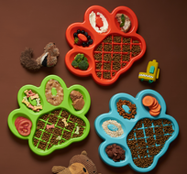 | 36*30*3CM | 亮橙 | ABS原米料 | 纸卡 | 12个/箱 | 33 |  | 0 | 59
PDHF002 |  | 5060636430386 |  | 36*30*3CM | 草绿 | ABS原米料 | 纸卡 | 12个/箱 | 33 |  | 0 | 59
PDHF003 |  | 5060636430409 |  | 36*30*3CM | 湛蓝 | ABS原米料 | 纸卡 | 12个/箱 | 33 |  | 0 | 59
PDHF901 |  | 5060636430546 |  | 36*30*3CM | 嫩粉 | ABS原米料 | 纸卡 | 12个/箱 | 33 |  | 0 | 59
PDHF902 |  | 5060636430560 |  | 36*30*3CM | 浅蓝 | ABS原米料 | 纸卡 | 12个/箱 | 33 |  | 0 | 59
PDHF004 | PAW拼盘系列-趣味舔舐垫 | 5060636430423 | 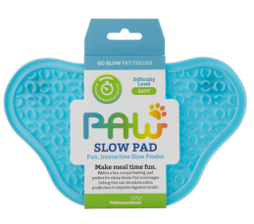 | 24*14*1.6CM | 亮橙 | ABS | 纸卡 | 96个/箱 | 15 |  | 0 | 29
PDHF005 |  | 5060636430447 |  | 24*14*1.6CM | 草绿 | ABS | 纸卡 | 96个/箱 | 15 |  | 0 | 29
PDHF006 |  | 5060636430461 |  | 24*14*1.6CM | 湛蓝 | ABS | 纸卡 | 96个/箱 | 15 |  | 0 | 29
PDHF903 |  |  |  | 24*14*1.6CM | 嫩粉 | ABS | 纸卡 | 96个/箱 | 15 |  | 0 | 29
PDHF904 |  |  |  | 24*14*1.6CM | 浅蓝 | ABS | 纸卡 | 96个/箱 | 15 |  | 0 | 29
PDHF008 | PAW拼盘系列-碗+垫（二合一） | 5060636430485 | 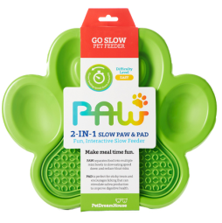 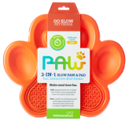 | 36*30*3CM | 亮橙 | ABS原米料 | 纸卡 | 12个/箱 | 48 |  | 0 | 88
PDHF009 |  | 5060636430508 |  | 36*30*3CM | 草绿 | ABS原米料 | 纸卡 | 12个/箱 | 48 |  | 0 | 88
PDHF010 |  | 5060636430522 |  | 36*30*3CM | 湛蓝 | ABS原米料 | 纸卡 | 12个/箱 | 48 |  | 0 | 88
PDHF905 |  |  |  | 36*30*3CM | 嫩粉 | ABS原米料 | 纸卡 | 12个/箱 | 48 |  | 0 | 88
PDHF906 |  |  |  | 36*30*3CM | 浅蓝 | ABS原米料 | 纸卡 | 12个/箱 | 48 |  | 0 | 88
PDHF101 | SPIN圆桌系列-三角梅 | 5060636430584 |  | 直径25CM 高9.2CM | 亮橙 | ABS原米料 | 纸盒 | 12个/箱 | 39 |  | 0 | 69
PDHF907 |  |  |  | 直径25CM 高9.2CM | 嫩粉 | ABS原米料 | 纸盒 | 12个/箱 | 39 |  | 0 | 69
PDHF103 | SPIN圆桌系列-调色盘 | 5060636430621 |  | 直径25CM 高9.2CM | 湛蓝 | ABS原米料 | 纸盒 | 12个/箱 | 43 |  | 0 | 75
PDHF908 |  |  |  | 直径25CM 高9.2CM | 浅蓝 | ABS原米料 | 纸盒 | 12个/箱 | 43 |  | 0 | 75
PDHF109 | SPIN圆桌系列-飞碟迷宫 |  | 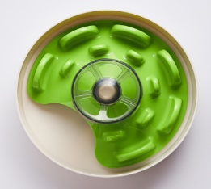 | 直径25CM 高9.2CM | 草绿 | ABS原米料 | 纸盒 | 8个/箱 | 49 |  | 0 | 89
PDHF909 |  |  |  | 直径25CM 高9.2CM | 浅蓝 | ABS原米料 | 纸盒 | 8个/箱 | 49 |  | 0 | 89
PDHF501 | 配件-双面强力吸盘 |  |  |  | 白色 |  | 纸卡 | 96个/箱 | 5.5 |  | 0 | 10
合计 |  |  |  |  |  |  |  |  |  |  | 0

